会议室
武汉生物所金港园区家具URS参照清单
会议室
品名 | 产品图片 | 型号/规格 | 颜色 | 产品材质说明 | 数量 | 单位 | 备注
会议桌 |  | W6000*D2000*H760 | 胡桃色+铁灰 | 1、桌面厚度不低于38mm，贴面板材不低于0.8mm；2、使用材料须符合国家环保标准；3、防水、防污、防酸、防火等性能需符合国家相关标准 | 1 | 张 | 样式及颜色相近。尺寸可有细微差别
会议椅 |  | 常规 | 黑色 | 环保西皮，光泽度好；铝合金基材，表面精磨抛光处理。座椅需符合人体工程学原理，坐感舒适，面料要求环保透气，座椅面料及其他材质的阻燃、拉升、噪音及强度等性能需符合国家标准 | 32 | 把 | 类似款式
会议副桌 |  | 1200*400*750 | 与主桌颜色一致 | 环保板材，甲醛释放量、静曲张度、吸水膨胀率均达国标，具有防火、防污、耐磨特性。 | 8 | 张
培训室
培训桌 |  | 1200*400*750 | 白色 | 环保材质，可折叠移动 | 28 | 张
培训椅 |  | 常规 | 灰色或黑色 | 座椅需符合人体工程学原理， | 56 | 把 | 类似款式
演讲台 |  | 1100*600*600 | 胡桃木 | 环保材质，内置储物空间，台面预留穿线孔 | 1 | 张 | 类似款式
圆凳 |  | 370*300*450 | 黑色西皮 | 面料：采用优质黑色超纤皮。 下架：优质金属下架。 | 20 | 把
大办公室
L型卡座 |  | 1400*1400*1100 | 暖白色桌面+灰色屏风 | 采用环保材质。屏风饰面：采用优质三胺板饰面。台面：采用环保颗粒板，经防虫、防腐化学处理，强度高、刚性好、不变形，达到国际握钉力测试标准，板厚为25mm。 屏风走线：台面下踢脚线处合理配置电源、电脑、网线、电话等插座预留空位，采用多层线路分隔器均匀布线，强弱电分离，满足使用功能。含活动柜，键盘架。 | 24 | 张
I型卡座 | 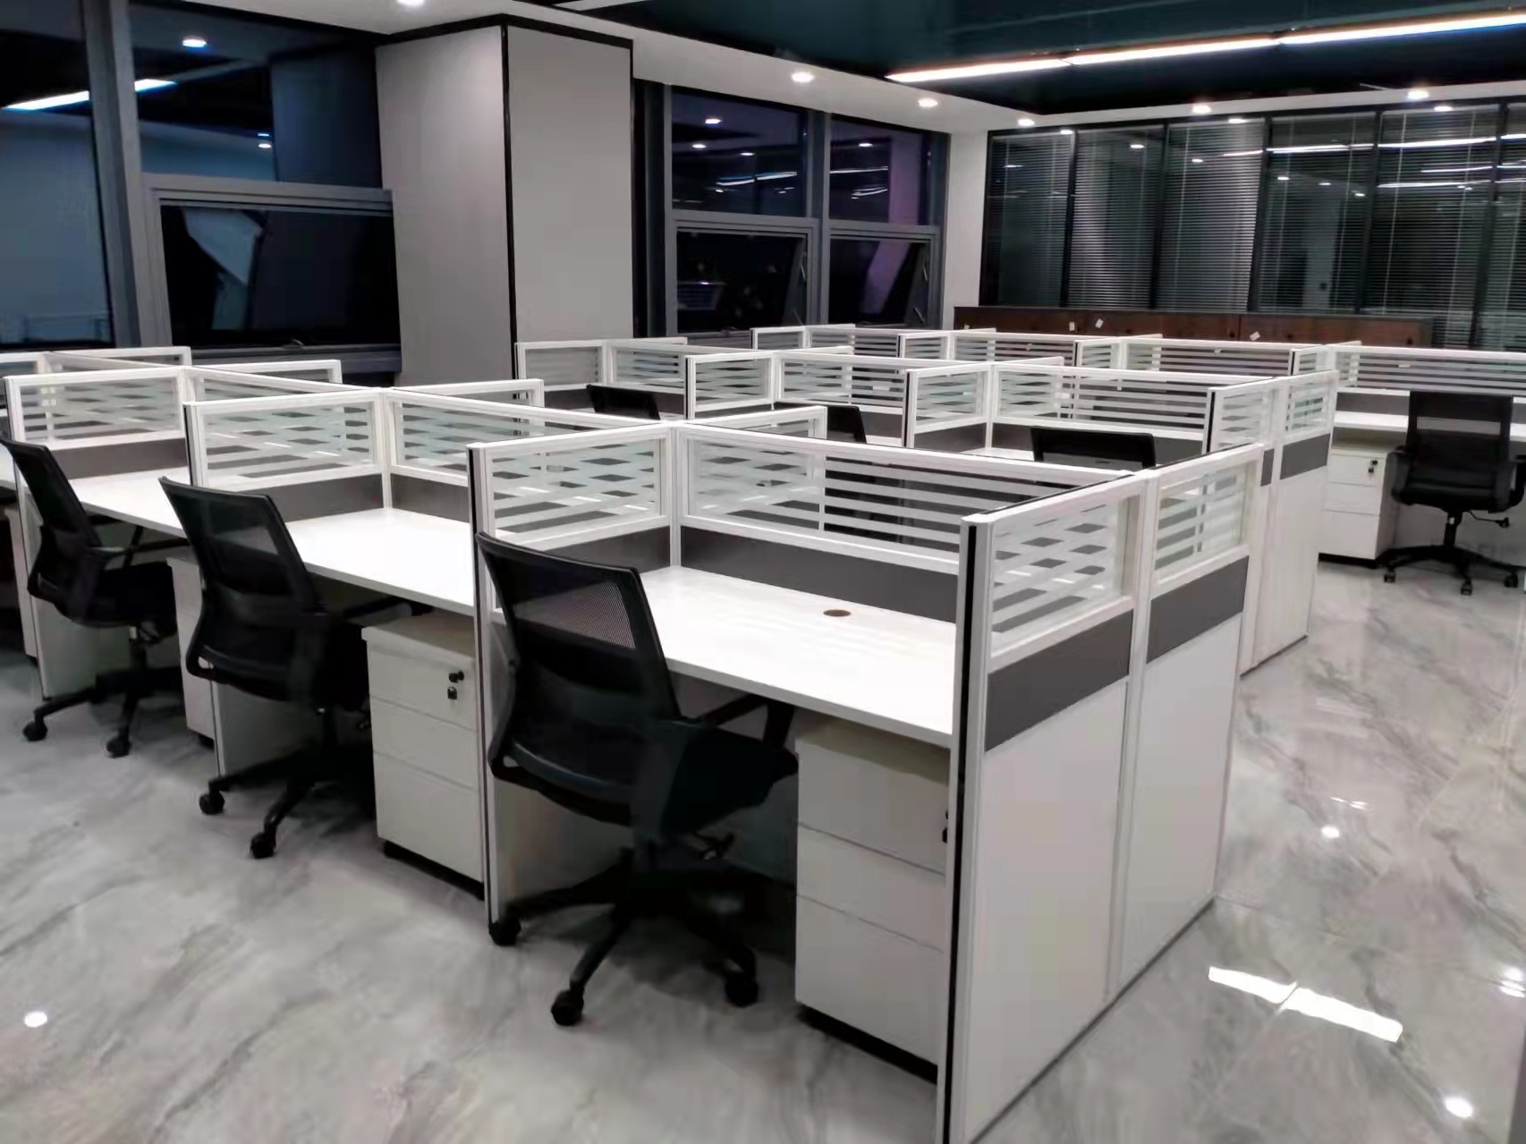 | 1400*650*1100 | 暖白色桌面+灰色屏风 | 采用环保材质。屏风饰面：采用优质三胺板饰面。台面：采用环保颗粒板，经防虫、防腐化学处理，强度高、刚性好、不变形，达到国际握钉力测试标准，板厚为25mm。 屏风走线：台面下踢脚线处合理配置电源、电脑、网线、电话等插座预留空位，采用多层线路分隔器均匀布线，强弱电分离，满足使用功能。含活动柜，键盘架。 | 24 | 张
柜子 |  | 1850*900*400mm | 白色+透明钢化玻璃 | 采用优质钢材，不易变形，表面经抛光处理，漆面环保无毒害，门铰轻松开启，带阻尼设计。选用国家认证3c钢化防爆玻璃。整体采用拆卸安装设计，让运输损失最小化。 | 50 | 个 | 柜内布局后期选定
办公椅 |  | 常规 | 黑色 | 环保网布，光泽度好，透气性强，柔软且富韧性，具有冬暧夏凉效果；靠背、座垫：采用高密度泡棉及超弹力海棉，45密度，软硬适中，不变形，回弹性好，抗疲劳能力强，坐感舒适；脚轮：进口强化纤维尼龙轮，加强轴弹簧片，活动自如，受压力强，滑动无杂音；扶手：铝合金基材，表面精磨抛光处理，扶手面扪皮；气压棒：升降次数可达20万次，行程10cm。 | 48 | 把 | 类似款式
小办公室
办公桌 |  | 2200*1800*750 | 可选 | 1）基材：优质三聚氰胺饰面实木颗粒板，握钉力强，刨花板吸水膨胀率低，游离甲醛含量达到国家环保要求 2）面材：进口三聚氰胺板、防火板贴面，阻燃、防污、耐冲击、耐磨损、耐磨性强。 3）封边：优质PVC封边，颜色均匀、美观。 | 1.00 | 张 | 类似款式，尺寸可调整
办公桌 |  | 1800*1400*750 | 可选 | 1）基材：优质三聚氰胺饰面实木颗粒板，握钉力强，刨花板吸水膨胀率低，游离甲醛含量达到国家环保要求 2）面材：进口三聚氰胺板、防火板贴面，阻燃、防污、耐冲击、耐磨损、耐磨性强。 4）封边：优质PVC封边，颜色均匀、美观。 | 6.00 | 张 | 类似款式均可，尺寸可调整
卡座 |  | 1600*1400*1100 | 暖白色桌面+灰色屏风 | 采用环保材质。屏风饰面：采用优质三胺板饰面。台面：采用环保颗粒板，经防虫、防腐化学处理，强度高、刚性好、不变形，达到国际握钉力测试标准，板厚为25mm。 屏风走线：台面下踢脚线处合理配置电源、电脑、网线、电话等插座预留空位，采用多层线路分隔器均匀布线，强弱电分离，满足使用功能。含活动柜，键盘架。带边柜，键盘架。 | 3.00 | 个 | 边柜与卡座可形成整体更好
办公椅 |  | 常规 | 黑色 | 座椅需符合人体工程学原理，坐感舒适，面料要求环保透气，座椅面料及其他材质的阻燃、拉升、噪音及强度等性能需符合国家标准 | 9.00 | 把
办公椅 |  | 常规 | 黑色 | 座椅需符合人体工程学原理，坐感舒适，面料要求环保透气，座椅面料及其他材质的阻燃、拉升、噪音及强度等性能需符合国家标准 | 1.00 | 把
3+1+1沙发 |  | 长度2000 | 黑色 | 1）面料：真皮，光泽度好，透气性强，柔软且富韧性，具有冬暧夏凉效果； 2）海绵：靠背、座垫采用高密度泡棉及超弹力海棉，软硬适中，不变形，回弹性好，抗疲劳能力强，坐感舒适；实木框内架，防虫、防腐、防变形性能好。卡簧采用S型卡簧，座感舒适，20万次测试不变形 | 1.00 | 套 | 类似款式，长条尺寸在1800~2000之间
长条沙发 |  | 长度2000 | 黑色 | 1）面料：真皮，光泽度好，透气性强，柔软且富韧性，具有冬暧夏凉效果； 2）海绵：靠背、座垫采用高密度泡棉及超弹力海棉，软硬适中，不变形，回弹性好，抗疲劳能力强，坐感舒适；实木框内架，防虫、防腐、防变形性能好。卡簧采用S型卡簧，座感舒适，20万次测试不变形 | 4.00 | 张 | 类似款式，长条尺寸在1800~2001之间
茶几 |  | 1200*600*430 | 黑色 | 黑色火烧石+黑色钢架 | 5.00 | 个
柜子 |  | 2400*400*2000（可选） | 可选 | 1）基材：优质三聚氰胺饰面实木颗粒板，握钉力强，刨花板吸水膨胀率低，游离甲醛含量达到国家环保标准 2）面材：进口三聚氰胺板、防火板贴面，阻燃、防污、耐冲击、耐磨损、耐磨性强。 3）封边：优质PVC封边，颜色均匀、美观。 | 5.00 | 套 | 柜子内隔断与布局可用多种样式
会议前室
3+1+1沙发 |  | 长度2000 | 可选 | 1）面料：真皮，光泽度好，透气性强，柔软且富韧性，具有冬暧夏凉效果； 2）海绵：靠背、座垫采用高密度泡棉及超弹力海棉，软硬适中，不变形，回弹性好，抗疲劳能力强，坐感舒适；实木框内架，防虫、防腐、防变形性能好。卡簧采用S型卡簧，座感舒适，20万次测试不变形 | 1.00 | 套
茶几 |  | 1200*600*430 | 黑色 | 面板：10MM（方几8MM）黑油钢化玻璃 架子：优质亮光不锈钢架 层玻：8MM黑油钢化玻璃 | 1.00 | 个
洽谈桌 |  | 800*800*750 | 白色+黑色 | 一桌四椅；全通体岩板桌面，桌角坚固耐用，座椅采用高回弹海绵，优质西皮，加厚支架 | 4.00 | 套 | 类似款式及颜色均可

